処理
フォームロード
 |  | PC | スマホ
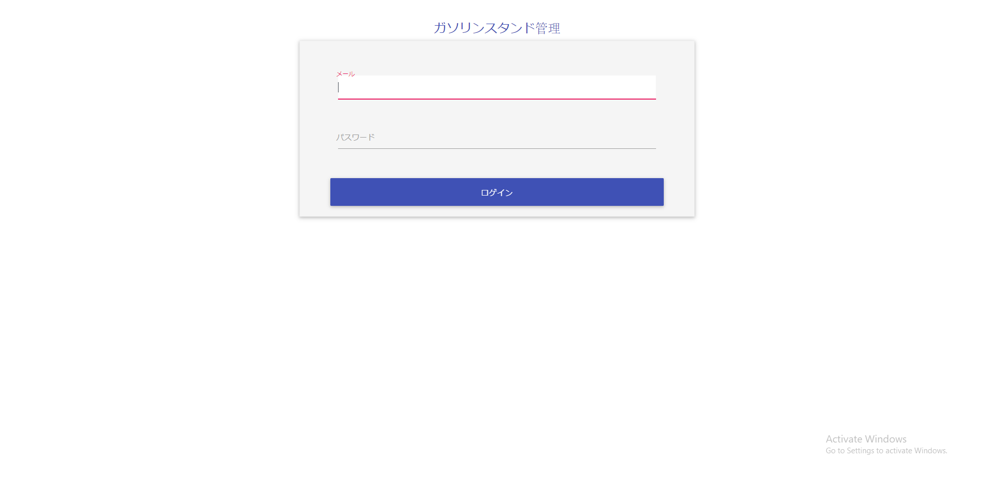
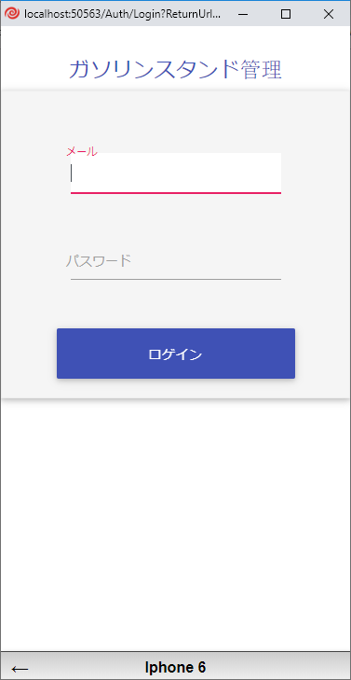

Giao diện t rang đăng nhập trên máy tính. |  |  |  | Giao diện trang đăng nhập trên điện thoại.

ログイン機能
 | ログインが成功する場合
 |  | PC | スマホ

 | エラーがある場合
 |  | PC | スマホ
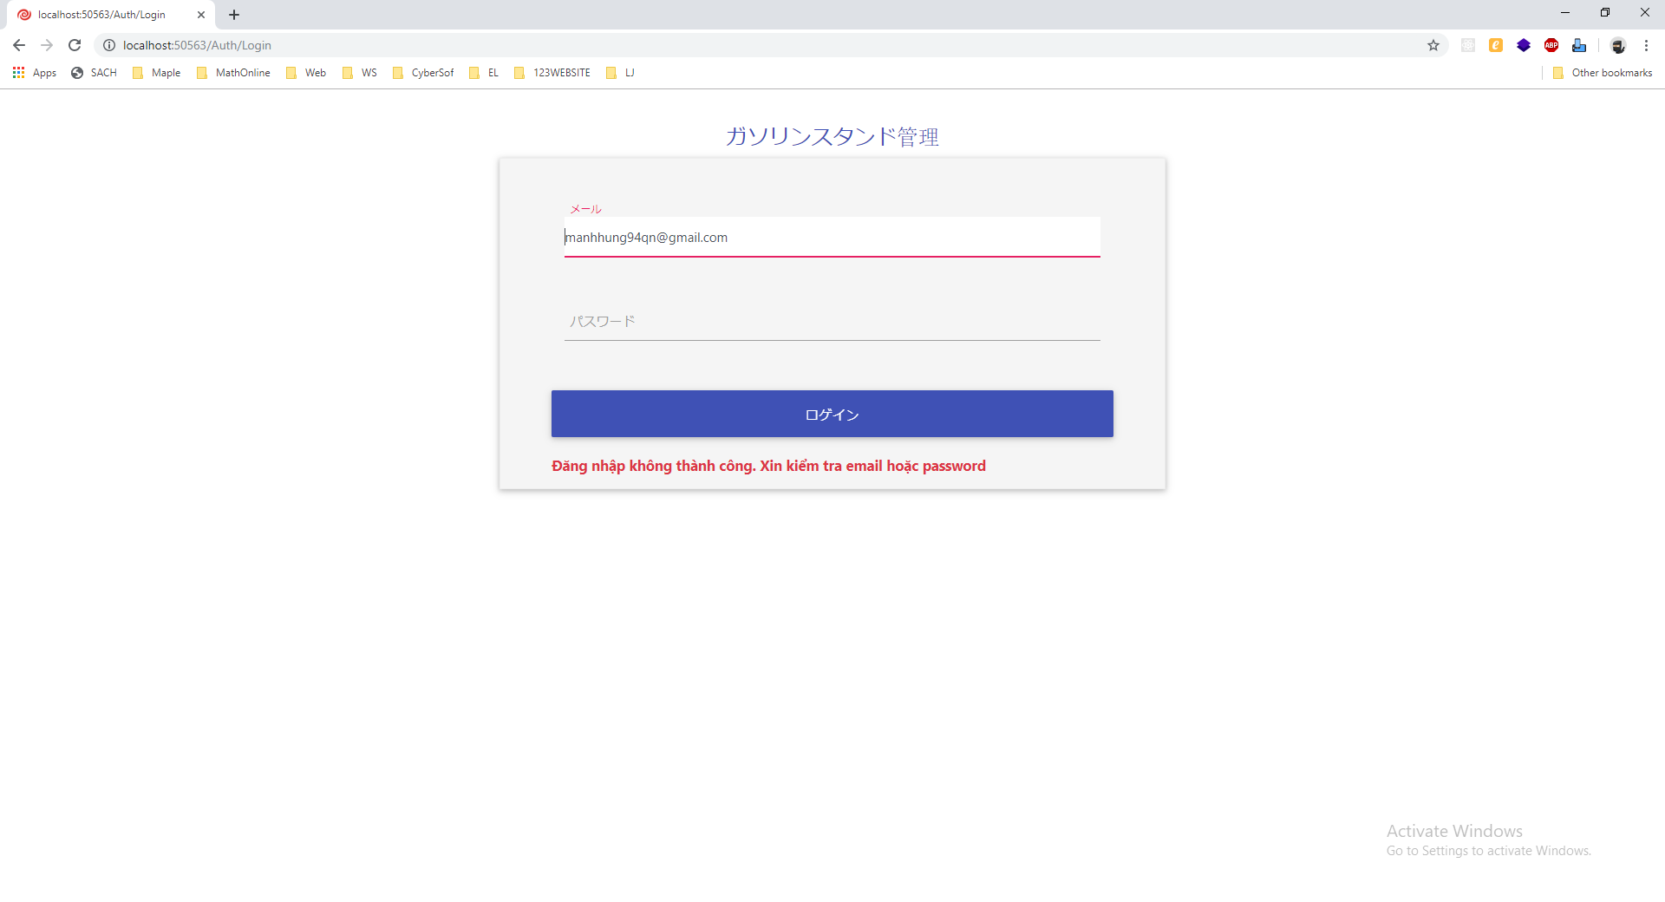
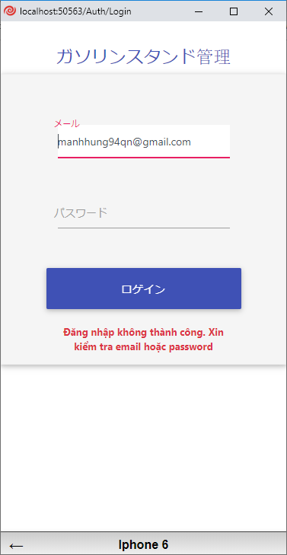

Giao diện hiện lỗi khi đăng nhập không thành công trên máy tính. |  |  | Giao diện hiện lỗi khi đăng nhập không thành công trên điện thoại.

他の機能
 |  | PC | スマホ

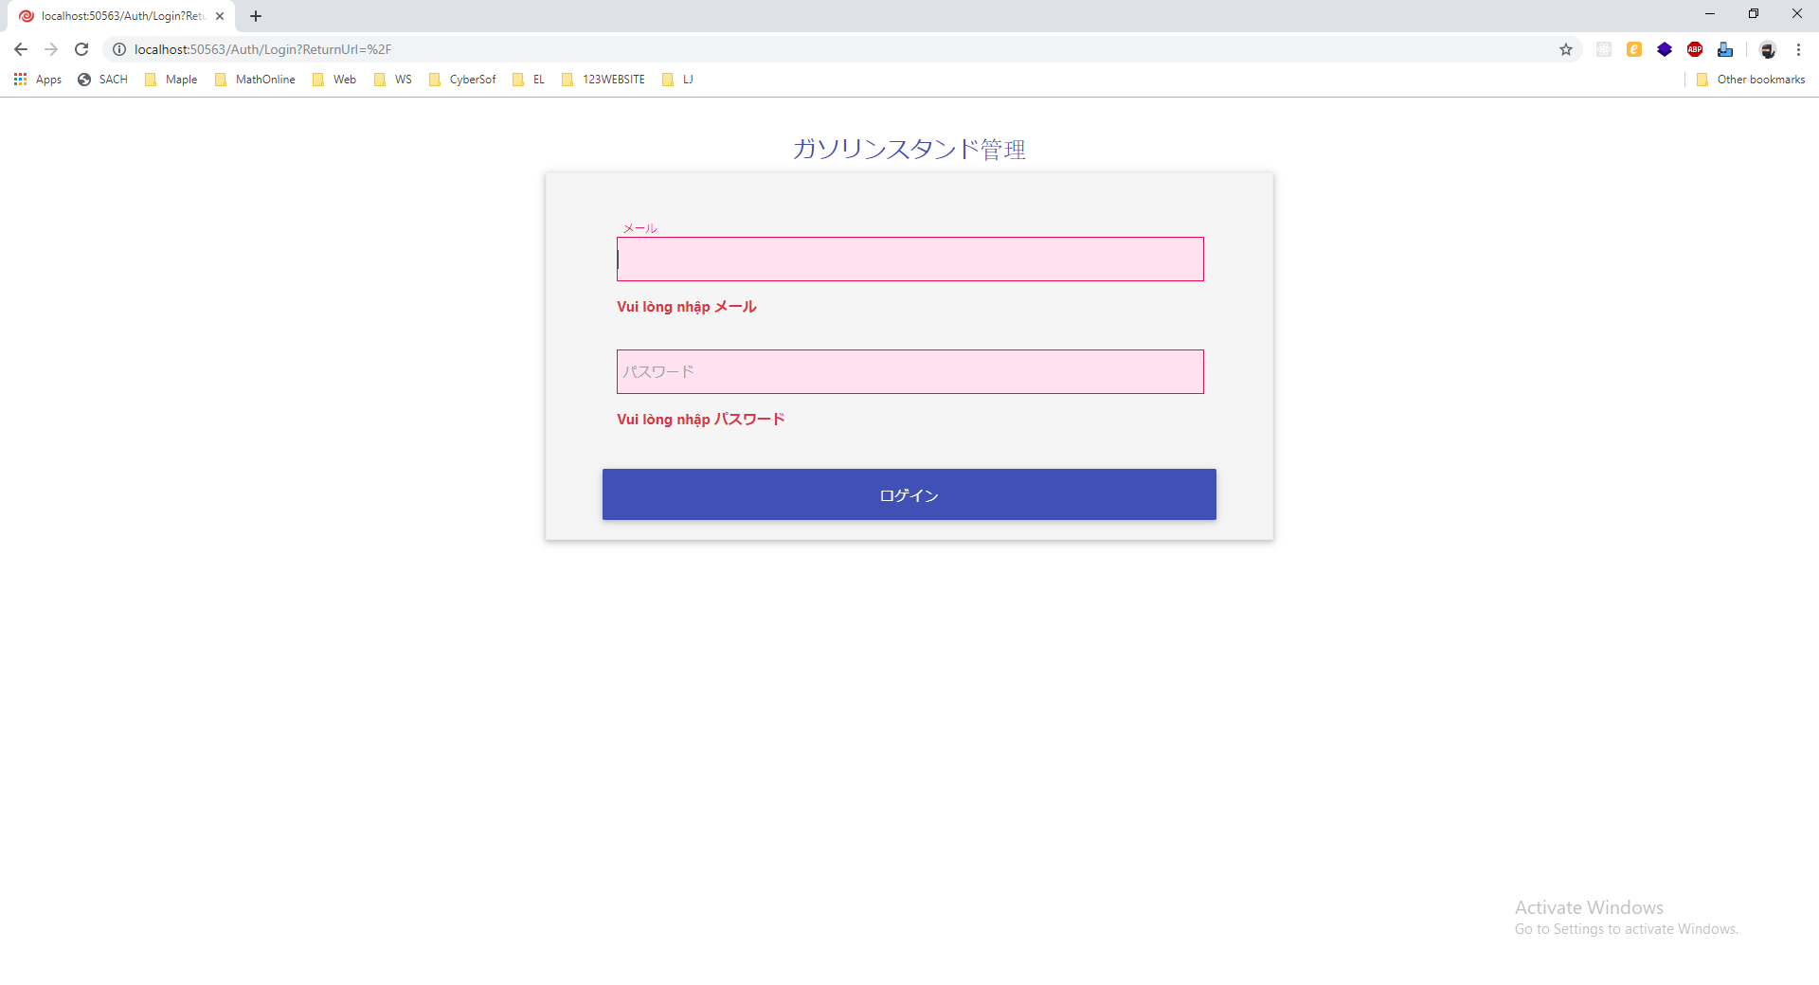
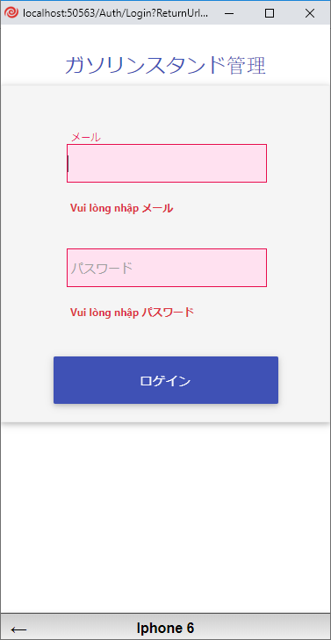

Giao diện khi chưa nhập tài khoản và mật khẩu trên máy tính. |  |  | Giao diện khi chưa nhập tài khoản và mật khẩu trên điện thoại.

